Blad1
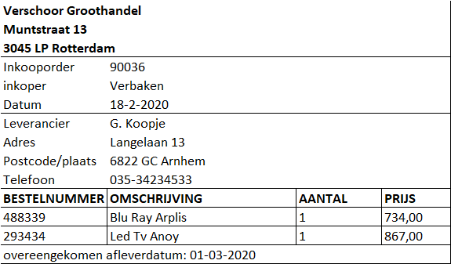
0NV | 1NV |  | 2NV |  |  |  | 3NV
Orderbeschrijving | Orderbeschrijving | Bestelgegevens | Orderbeschrijving | Bestelgegevens | Inkoper | Leverancier | Orderbeschrijving | Bestelgegevens | Inkoper | Leverancier | Groothandel
Inkooporder | Inkooporder | Bestelnummer | Inkoper | Bestelnummer | Inkooporder | Leverancier | Inkooporder | Bestelnummer | Inkooporder | Leverancier | Groothandel
Inkoper | Inkoper | Omschrijving | Naam bedrijf | Omschrijving | Inkoper | Adres leverancier | Groothandel | Omschrijving | Inkoper | Adres leverancier | Naam bedrijf
Naam bedrijf | Naam bedrijf | Aantal | Adres bedrijf | Aantal | Datum | postcode leverancier | Bestelnummers | Aantal | Datum | postcode leverancier | Adres bedrijf
Adres bedrijf | Adres bedrijf | Prijs p.s. | plaatsnaam bedrijf | Prijs p.s. |  | plaats leverancier | Leverancier | Prijs p.s. |  | plaats leverancier | plaatsnaam bedrijf
plaatsnaam bedrijf | plaatsnaam bedrijf |  | Postcode bedrijf |  |  | telefoonnummer |  |  |  | telefoonnummer | Postcode bedrijf
Postcode bedrijf | Postcode bedrijf |  | Bestelgegevens
Datum | Datum |  | Leverancier
Leverancier | Leverancier
Adres leverancier | Adres leverancier
postcode leverancier | postcode leverancier
plaats leverancier | plaats leverancier
telefoonnummer | telefoonnummer
Bestelnummer | afleverdatum.
Omschrijving | Bestelgegevens
Aantal
Prijs p.s.
afleverdatum.

